Foglio1
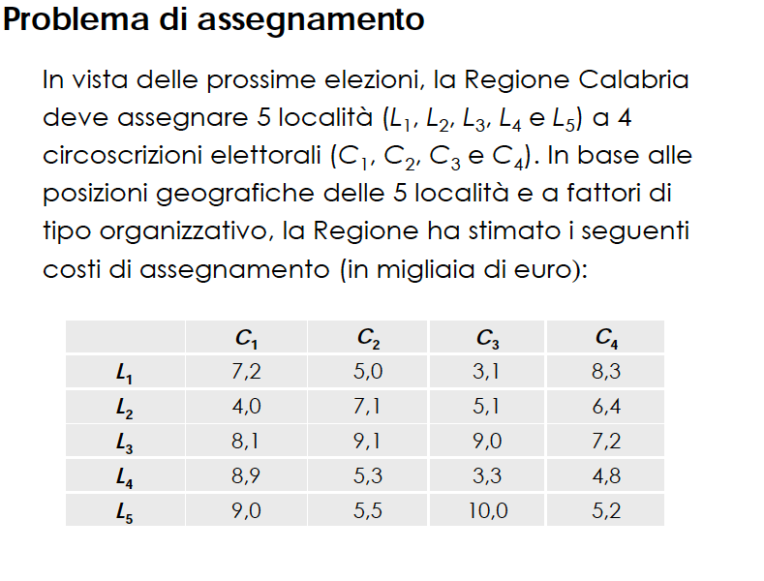
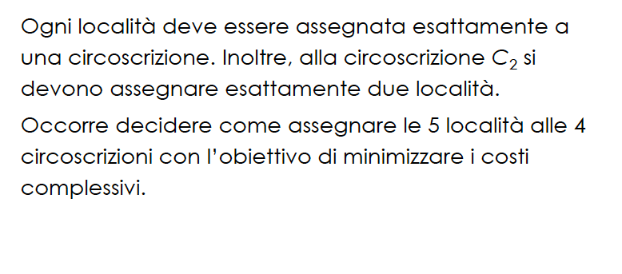

 |  | PROBLEMA DI ASSEGNAMENTO

 | C1 | C2 | C3 | C4
L1 | 7.2 | 5 | 3.1 | 8.3
L2 | 4 | 7.1 | 5.1 | 6.4
L3 | 8.1 | 9.1 | 9 | 7.2
L4 | 8.9 | 5.3 | 3.3 | 4.8
L5 | 9 | 5.5 | 10 | 5.2

